Sheet1
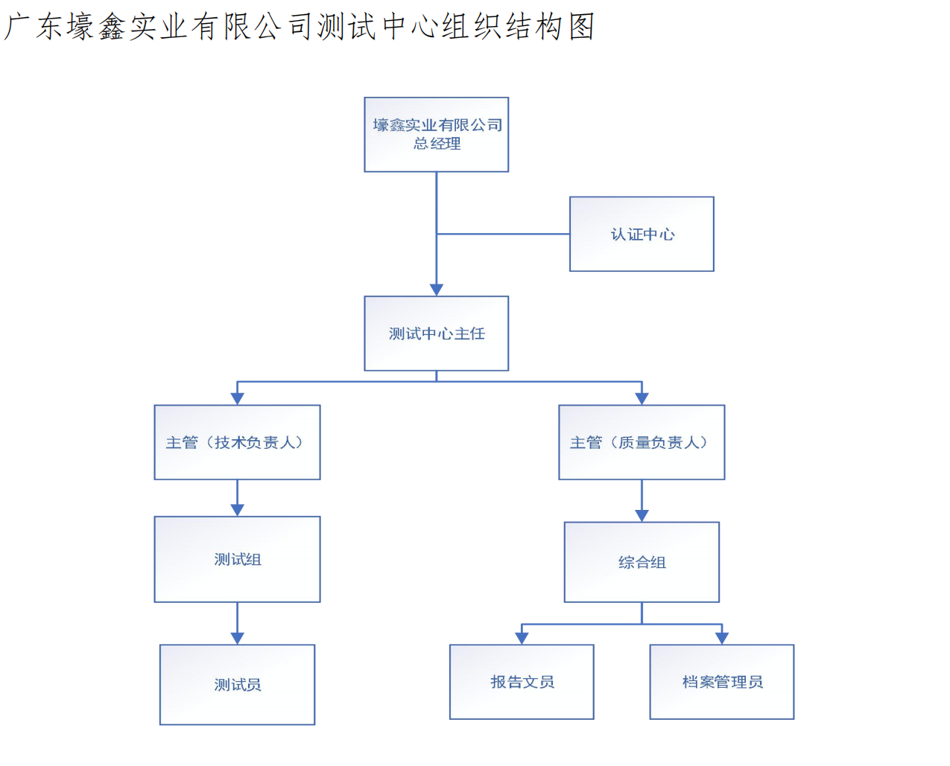
供应商类型 | 公司名称 | 通讯地址 | 电话 | 成立日期 | 统一社会信用代码 | 开户许可证编号 | 企业总人数 | 研发人数 | 板房、打样间人数 | 品控人数 | 生产人数 | 其他岗位人数 | 员工月平均工时 | 注册资金 | 固定资产 | 企业负责人 | 职务 | 电话 | 邮箱 | 质量负责人 | 职务 | 电话 | 邮箱 | 业务负责人 | 职务 | 电话 | 邮箱 | 2016年度年月产量 | 2015年度年月产量 | 车间总人数 | 工序1车间人数 | 工序2车间人数 | 工序3车间人数 | 工序4车间人数 | 工序5车间人数 | 缝制组数 | 每组人数 | 主力产品1 | 月度产能 | 年度预计产能 | 台产效率：件/人天 | 月平均生产天数 | 主力产品2 | 月度产能 | 年度预计产能 | 台产效率：件/人天 | 月平均生产天数 | 主力产品3 | 月度产能 | 年度预计产能 | 台产效率：件/人天 | 月平均生产天数 | 主力产品4 | 月度产能 | 年度预计产能 | 台产效率：件/人天 | 月平均生产天数 | 产品单位
面料供应商 | 广东壕鑫实业有限公司 | 广东省惠州市博罗县园洲镇九潭长寿路127号 | 18650559033 | 2014-09-26 | 91441322079540527W | J5952002392402 | 550 | 20 | 0 | 50 | 350 | 130 | 260 | 10280 | 16150 | 吴耀壕 | 总经理 | 13829295555 | eric@goldenhorizon.com.en | 张海山 | 质量总监 | 05726355555 | xy06@gorgeous-xy.com | 温林玉 | 销售总经理 | 13599204186 | wendy@gorgeous-xy.com | 35000000 | 34000000 | 350 | 20 | 150 | 130 | 20 | 30 | 整经 | 织造 | 0 | 0 | 0 | 0 | 0 | 0 | 0 | 0 | 0 | 0 | 0 | 0 | 0 | 0 | 0 | 0 | 0 | 0 | 0 | 0 | 0

